ProcesoInscripcion-Outgoing_76_
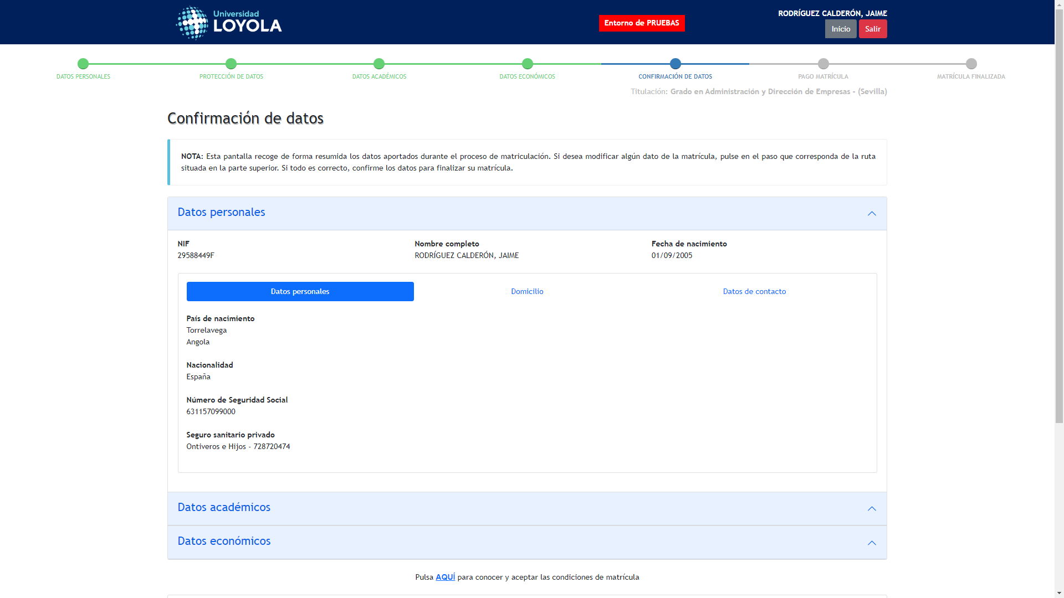
Captura de: ProcesoInscripcion-Outgoing_76_1756717910954
← Volver a Resultados

